견적서 (2)
견 적 서

한솔어린이집 |  | 귀하
전화 :
팩스 :
담당 :

아래와 같이 견적합니다.

견 적 합 계 : | ₩90,000
견 적 일 자 : | 2017-02-22 17:04:33
결 재 조 건 :

품 명 | 규 격 | 수 량 | 단 가 | 금 액 | 세 액 | 합 계 액
 |  |  |  | - | - | -
복합기렌탈 | epson wf-r5691 | 1 | 81,818 | 81,818 | 8,182 | 90,000
 |  |  |  | - | - | -
 | 인쇄속도 : 흑백 최대 34ppm / 컬러 최대 30ppm
 | 인쇄속도 : 흑백 표준 20ppm / 컬러 표준 20ppm
 | 인쇄해상도 : 흑백 최대 1200 x 600dpi / 컬러 최대 4800 x 1200dpi
 | 스캔해상도 : 최대4800dpi

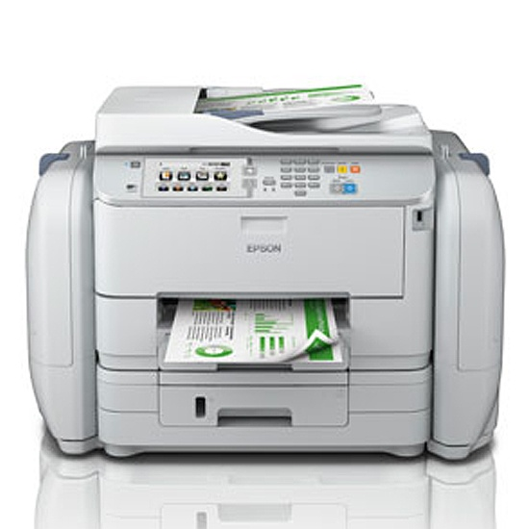
기본제공 | 월 2,500매 약정 |  |  | - | - | -
 | 추가 검정 10원 / 컬러 50원 |  |  | - | - | -
 |  |  |  | - | - | -
 |  |  |  | - | - | -
 |  |  |  | - | - | -
 |  |  |  | - | - | -
 |  |  |  | - | - | -
 |  |  |  | - | - | -
 |  |  |  | - | - | -
 |  |  |  | - | - | -
 |  |  |  | - | - | -
 |  |  |  | - | - | -
 |  |  |  | - | - | -
 |  |  |  | - | - | -
 |  |  |  | - | - | -
 |  |  |  | - | - | -
 |  |  |  | - | - | -
 |  |  |  | - | - | -
* 결제계좌 : 신한 110-138-600484 씨-넷 |  |  | 합 계 | 81,818 | 8,182 | 90,000
* 견적담당 : | 조규장(010-2910-7760)
* REMARK

